关系图
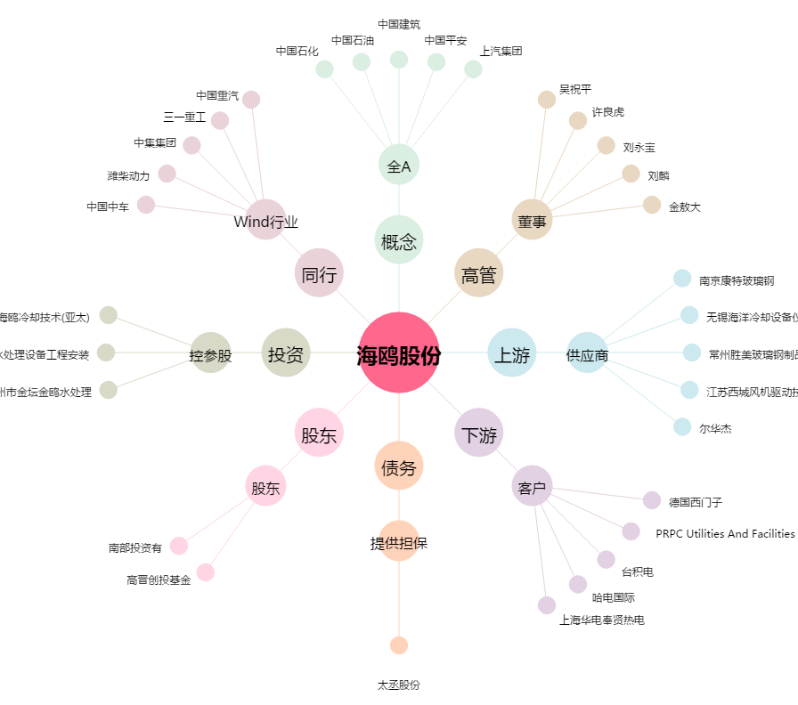
海鸥股份[603269.SH] - 关系概览图

